6. Reservas
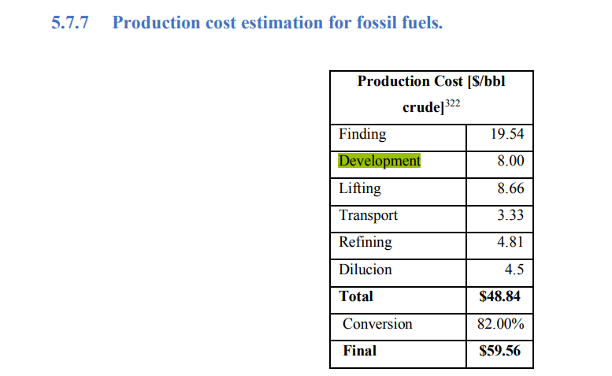
 |  |  |  |  |  | Colombia, PEN, 2020 |  |  | Colombia, PEN, 2020
 |  | PCI | F.E. CO2eq | Modelo | ECP |  | Escenario Bajo | Escenario Medio |  | Escenario Bajo | Escenario Medio
 |  |  | kt/PJ | 1640 | 1,344.0 | Reservas probadas | 2037 | 2037 | Reservas probadas | 2037 | 2037
 | Energético | TJ/kbl* | t/TJ | 1949.9113387 |  | Reservas probables | 532 | 638 | Reservas probables | 26% | 31%
GAS | Gas Natural | 1.01 | 55.54 | 310 |  | Reservas posibles | 307 | 461 | Reservas posibles | 15% | 72%
LOIL | Petróleo liviano | 6.09 | 77.84 |  |  | Yet To Find |  | 1691 | Yet To Find |  | 367%
MOIL | Petróleo mediano | 6.09 | 77.84 | 1886.5 | PJ | YNC |  | 1809 | YNC |  | 107%
HOIL | Petróleo pesado | 6.09 | 77.84 | 1868625.2 | Mpc
GSL | Gasolina antes de blending | 5.33 | 69.19 | 1868.6 | Gpc
DSL | Diesel antes de blending | 5.67 | 75.17
KER | Keroseno-Jet | 4.71 | 87.74
LPG | Gas licuado de Petróleo | 4.06 | 47.29
HFO | Fuel Oil (Combustoleo | 5.46 | 78.28 |  |  | Porcentaje que es de gas
AVG | Gasolina de aviación | 4.76 | 56.34 |  |  | Reportes de ECP | - | 29.70% |  |  | 30% | 27% | 29% | 28%
RFG | Refinery Gas | 4.19 | 40.78 |  |  |  | 2014 | 2015 | 2016 | 2017 | 2018 | 2019 | 2020 | 2021 |  | 2014-2019 | 2014-2021 |  |  |  | 2018 | 2019 | 2020 | 2021
*Para todos, menos gas natural, las unidades son TJ/Mpc; PJ/kpc |  |  |  |  |  | RI | 1972 | 2084 | 1849 | 1598 | 1659 | 1727 | 1893 | 1770 |  | 1814.8 | 1819.0 |  |  | ECO, T | 1727 | 1893 | 1770 | 2002
 |  |  |  |  |  | Revisiones | 271 | -25 | -54 | 174 | 121 | 83 | -71.5 | 315 |  | 95.0 | 101.7 |  |  | ECP, Oil | 1209 | 1382 | 1257 | 1441
 |  |  |  |  |  | Recobro Mejorado | 34 | 16 | 11 | 73 | 129 | 94 | 113 | 139 |  | 59.5 | 76.1 |  |  | ECP, Gas | 518 | 511 | 513 | 560
Boe | 6.1E+09 | J/bl |  |  |  | Extensiones, Descrubrimientos | 50 | 24 | 27 | 4 | 0 | 164 | 43 | 12 |  | 44.8 | 40.5 |  |  | ECP, Oil, ANH |  |  |  | 1339 | 66% del pais
Boe | 6.1E+00 | TJ/kbl |  |  |  | Compras | 0 | 0 | 0 | 44 | 57 | 67 | 28.9 | -3.5 |  | 28.0 | 24.2 |  |  | ECP, GAS, ANH |  |  |  | 317 | 58,2% del pais
 | 5800 | Pc |  |  |  | Producción | -243 | -251 | -235 | -234 | -239 | -242 | -236 | -231 |  | -240.7 | -238.9
 |  |  |  |  |  |  | 2084 | 1848 | 1598 | 1659 | 1727 | 1893 | 1770.4 | 2001.5 |  | 1801.5 | 1822.6 |  |  |  | 2020 | 2021 |  |  |  | Modelo
 |  |  |  |  |  |  |  |  |  |  |  |  |  |  |  |  |  |  |  | ANH P1 | 1816 | 2039 |  |  |  | 1000
 |  |  |  |  |  | I/R | 146% | 6% | -7% | 126% | 128% | 169% | 48% | 200% |  | 94% | 102% |  |  | ANH P2 | 2513 | 2821 |  | 38% | 38%
 |  |  |  |  |  | I/R Revisiones | 112% | -10% | -23% | 74% | 51% | 34% | -30% | 136% |  | 39% | 43% |  |  | ANH P3 | 3066 | 3462 |  | 69% | 70% | 1640 | 1688.3259912
 |  |  |  |  |  | I/R Recobro Mejorado | 14% | 6% | 5% | 31% | 54% | 39% | 48% | 60% |  | 25% | 32%
 |  |  |  |  |  | I/R Extensiones | 21% | 10% | 11% | 2% | 0% | 68% | 18% | 5% |  | 19% | 17%
 |  |  |  |  |  | I/R Compras | 0% | 0% | 0% | 19% | 24% | 28% | 12% | -2% |  | 12% | 10% |  |  |  | 2020 | 2021
 |  |  |  |  |  |  |  |  |  |  |  |  |  |  |  |  |  |  |  | ANH P1 | 2949 | 3164
 |  |  |  |  |  |  |  |  |  |  |  |  |  |  |  |  |  |  |  | ANH P2 | 3581 | 3852 |  | 21% | 22%
 |  |  |  |  |  |  |  |  |  |  |  |  |  |  |  |  |  |  |  | ANH P3 | 4031 | 4493 |  | 37% | 42%

 |  |  |  |  |  |  |  |  |  |  |  |  |  | #DIV/0! | #DIV/0!
 |  |  |  |  |  |  |  |  |  |  |  |  |  | TIMES
 |  |  |  |  |  |  | TIMES | PEN, Bajo | PEN, Medio | ECP |  |  |  | O | G
 |  |  |  |  |  | Reservas, PJ | 0 |  |  |  |  |  | Reservas, PJ | 0 | 0
 |  |  |  |  |  | Reservas, Mboe | 0 | 2037 | 2037 |  |  |  | Reservas, PJ | 0

 |  |  |  |  |  |  |  |  |  |  |  |  | Abastecimiento Gas natural, 2020, GPC |  |  |  |  | Abastecimiento Gas natural, 2020, PJ
 |  |  |  |  |  |  |  |  |  |  |  |  |  | Probadas | Probables | Posibles |  |  | Probadas | Probables | Posibles
 |  |  |  |  |  |  |  |  |  |  |  |  | LLO | 2234 | 322 | 16 |  | LLO | 2255.4 | 325.1 | 16.2
 |  |  |  |  |  |  |  |  |  |  |  |  | VIM | 508 | 233 | 229 |  | VIM | 512.9 | 235.2 | 231.2
 |  |  |  |  |  |  |  |  |  |  |  |  | Guajira | 584 | 0 | 22 |  | Guajira | 589.6 | 0.0 | 22.2
 |  |  |  |  |  |  |  |  |  |  |  |  | VMM | 226 | 115 | 73 |  | VMM | 228.2 | 116.1 | 73.7
 |  |  |  |  |  |  |  |  |  |  |  |  | CO | 168 | 85 | 56 |  | CO | 169.6 | 85.8 | 56.5

 |  |  |  |  |  | Cusiana | 862.12 |  |  |  |  |  |  |  |  |  |  |  | 3755.6 | 762.2 | 399.8
 |  |  |  |  |  | Cupiagua | 157.74
 |  |  |  |  |  | Pauto | 284
 |  |  |  |  |  | Floreña | 7.45

 |  |  |  |  |  |  | 1019.86

 |  |  |  |  |  | ECP | 2018 | 2019 | 2020 | 2021
 |  |  |  |  |  | Reservas | 1727 | 1891 | 1770 | 2002

